１


No.420
 | 統計ニュース
令和3年（2021）
11月号
令和3年度「統計の日」標語
「有難う」 感謝で集める調査票
 |  | 和歌山県の推計人口（令和3年10月1日現在）
 |  | 総 数 914,199人 （男430,928人、女483,271人）
 |  | 世帯数 395,347世帯

 | 発行 和歌山県企画部調査統計課 和歌山市小松原通1-1 TEL 073-441-2385(直通) FAX 073-441-2386

和歌山県鉱工業生産指数の動向（令和２年・令和３年上半期）

【令和３年上半期（１－６月期）の動向】
上半期の鉱工業生産は、全国や近畿では､中国や米国などの景気回復により、自動車や情報通信関係などを中心に外需がけん引して、前年後半からの回復傾向が年明け後も継続しているところですが、本県では、自動車や情報通信関係の比重が小さく、素材型産業が中心となっていることから全国や近畿より回復が遅れ、生産活動の戻りは第Ⅰ四半期に漸く顕著に現われ始めました。第Ⅱ四半期は、全国や近畿では半導体不足による自動車生産などへの影響が出始めていますが、本県ではこれらの比重が小さく影響は軽微に留まっているものの、国内の新型コロナ感染再拡大による内需への影響や大手石油メーカーの火災事案もあり、県全体では大きく低下となりました。
本県の主な業種の動き
第Ⅰ四半期（1－3月期）は前期と比べると、製造工業全体では+11.9%の上昇となりました。本県の主な5業種で見ると、はん用・業務用機械工業では▲2.7%の低下となる一方、化学工業では+7.2%、鉄鋼・非鉄金属工業では+9.1%、生産用機械工業では+103.1%、石油・石炭製品工業では+41.5%とそれぞれ上昇となっています。（図１・表１）
はん用・業務用機械工業は新型コロナ感染再拡大の影響などもあり国内投資が控えられたことなどから低下となっています。一方、化学工業では堅調な生産活動に新型コロナ感染防止対策の合成洗剤をはじめとした衛生関連製品なども加わったことなどから上昇となり、生産用機械工業では新型コロナ感染拡大の影響で先送りされていたアパレル関連投資の戻りと見られる外需の顕著な増加が見られ大幅に上昇しました。鉄鋼・非鉄金属工業では低い水準ながら前年第Ⅲ四半期を底として緩やかな持ち直しの動きが続いており、石油・石炭製品工業も前期の定期修繕の生産減からの戻りにより上昇となりました。
第Ⅱ四半期（4－6月期）は、新型コロナ感染再拡大による経済への影響もあり横ばいの状況の中、大手石油メーカーの火災の影響による石油・石炭製品工業の低下も重なり､前期と比べると製造工業全体では▲8.1%の低下となりました。主な5業種で見ると、石油・石炭製品工業では▲49.4%、化学工業では▲16.9%、生産用機械工業では▲4.0%の低下となりました｡一方、はん用・業務用機械工業では+10.2%、鉄鋼・非鉄金属工業では+4.2%とそれぞれ上昇となっています。
化学工業では衛生製品等のコロナ特需の反動やコロナ禍での販促活動の制約の影響などもあり低下しています。一方、はん用・業務用機械工業では米国の住宅市場向けの空調機器などの動きもあり上昇し、鉄鋼・非鉄金属工業では製造業向けなどの鉄鋼需要の戻りの動きも出てきて低い水準ながら緩やかな回復傾向となっています｡生産用機械工業では低い水準ながら､前期に大きく増加した外需の動きが継続し､持ち直しの動きが維持された状況となっています｡

 | 図１ 生産指数（製造工業）の推移【四半期別】
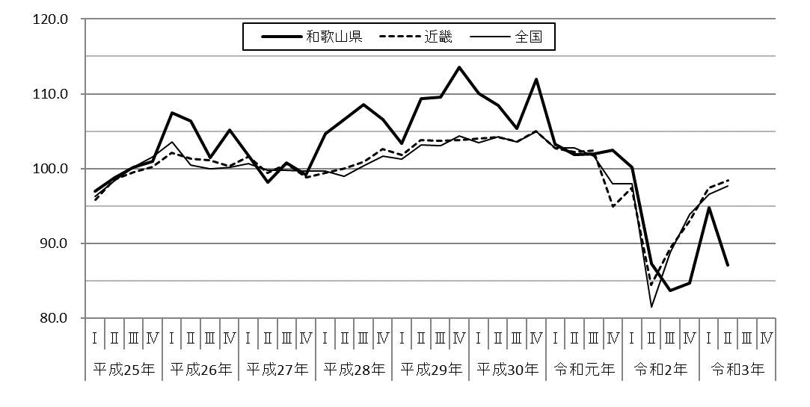
（H27=100 季節調整済指数）

世界経済回復に伴う需要増加による上昇
9月の台風被害からの挽回生産の動き

新型コロナからの挽回生産及び石油・石炭製品工業等の低下

国内外の景気減速の動きからくる生産活動の減少

消費増税に伴う駆け込み需要の反動による低下
消費増税に伴う駆け込み需要の反動による低下
新型コロナの影響による世界規模の需要の急減

 | 注） 本文中に記載している指数については、暦年値は「原指数」、四半期値は「季節調整済指数」になります。

２
表１ 生産指数（製造工業）の推移【四半期別】

【令和２年の動向】
本県の鉱工業生産指数は、前年比▲13.4%と2年連続の低下となりました。新型コロナ感染拡大の影響で世界経済が急激に後退し､コロナ特需など一部を除き､全般的に生産が大きく減少し急激な低下となりました｡中国などの景気回復などで、全国や近畿では､自動車や情報通信関係が景気回復をけん引しましたが､本県はそれら業種のウエイトが小さいため影響が軽微に留まりました。県内ではコロナ関連の巣ごもり需要や衛生製品関連に加え、高規格道路等の大型工事の動きもありましたが、コロナの収束が見通せず世界経済の不透明感を反映した弱い動きとなりました。（表２）
上半期（1－6月期）は、第Ⅰ四半期（1－3月期）が前期比▲2.2%、第Ⅱ四半期（4－6月期）が同▲12.9%と続けて低下となり、下半期（7－12月期）も第Ⅲ四半期（7－9月期）が同▲4.1%と更に低下し､第Ⅳ四半期（10－12月期）に漸く同+1.2%と上昇に転じました。
全国や近畿については、全国では前年比▲10.3%、近畿では同▲8.8%と本県と同様に2年連続の低下となりましたが､中国経済の回復など外需がけん引し､第Ⅲ四半期から上昇に転じています｡（表１・表２）
本県については、素材型産業が主要産業の中心となっていることなどから、全国や近畿より、回復が遅れた状況となっています。

本県の主な業種の動き
主な5業種では、化学工業では前年比▲7.9%、はん用・業務用機械工業では同▲18.2%、鉄鋼・非鉄金属工業では同▲25.8%、石油・石炭製品工業では同▲19.8%とそれぞれ低下となり、生産用機械工業では同+2.2%の上昇となりました。（表２）
化学工業では、前年比で低下したもののコロナ特需もあり年間を通じて生産活動が一定水準で維持されており、石油・石炭製品工業では、コロナ禍の燃料油需要の弱さや大手石油メーカーの定期修繕等も影響し低い水準での増減が続いた状況になっています。また、はん用・業務用機械工業は、コロナ関連需要もありましたが、設備投資が減少した影響を受け低下しています｡鉄鋼・非鉄金属工業では、設備投資の減少で大幅に低下し、低い生産水準が継続した状況となっています。一方、生産用機械工業では、設備投資の手控えが影響したものの､前年後半からの主要海外市場の持ち直しの動きが年初のうちは継続していたため、生産水準は低いものの上昇となりました。
表２ 生産指数（製造工業）の推移【歴年】

（H27=100 原指数）
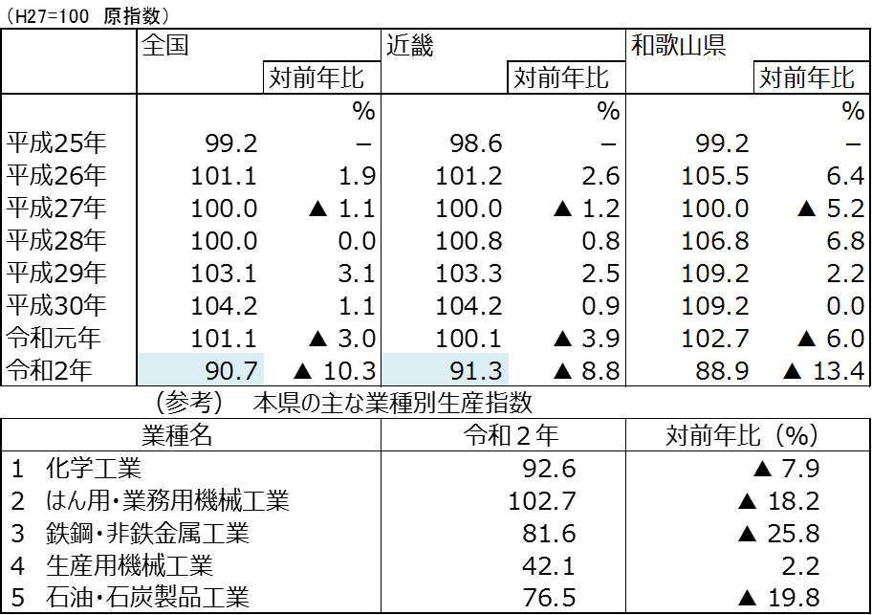
≪鉱工業生産指数とは≫
■鉱工業生産指数
鉄鋼や一般機械、電気機器などのほかに食料品や衣料品といった様々な製品を含む鉱工業製品の生産数量を基準年（平成27年）を100として数値化したもの（企業の生産状況を見るもので、金額ベースのものではない。）
■原指数と季節調整済指数
基本的に前年同月や暦年での比較に用いられる「原指数」と、同年前月や四半期毎での比較に用いられる「季節調整済指数」がある。
■年間補正
鉱工業生産指数は、年間補正をもって確定値となる。公表時期は毎年6月頃となっている(令和3年の数値は年間補正前の数値であるため、令和4年の年間補正で確定となる。)。

（H27=100 季節調整済指数）
図２ 本県の主な業種別生産指数（製造工業）の推移【四半期別】

３
指 標 の 動 向
 | １ 鉱工業生産指数
鉱工業生産指数（季節調整済指数）＜全国・近畿との比較＞
 | 和歌山県（製造工業） | 近畿（製造工業） | 全国（製造工業）
H25.1 | 98.2 | 93.9 | 94.8
 | 95.5 | 95 | 96.4
 | 97.2 | 98.4 | 97.7
 | 97.1 | 98.7 | 97.7
 | 98.5 | 98.6 | 99.2
6 | 100.8 | 98.3 | 98.2
 | 101.1 | 100.1 | 99.7
 | 98.3 | 99.4 | 99.9
 | 101.1 | 99.1 | 101
 | 101.1 | 98.6 | 101.1
 | 98.3 | 100.4 | 101.8
 | 103.5 | 101.5 | 101.9
26.1 | 106.3 | 101.7 | 103.8
 | 106.1 | 102.4 | 102.7
 | 110.2 | 102.2 | 104.2
 | 107.7 | 100.9 | 99.5
 | 107.4 | 101.6 | 101.8
6 | 104.1 | 101.4 | 100.3
 | 102.2 | 101.9 | 100.1
 | 99.4 | 100 | 99.4
 | 102.8 | 101.5 | 100.6
 | 104.7 | 102.7 | 100.4
 | 104.1 | 99.8 | 100.4
 | 106.7 | 98.5 | 99.9
27.1 | 104.2 | 104.3 | 102.9
 | 101.5 | 100 | 99.8
 | 99.8 | 100.5 | 99.3
 | 99 | 98.7 | 99.5
 | 98.3 | 100.3 | 99.5
6 | 97.4 | 99.1 | 100.4
 | 100.8 | 100.9 | 100.4
 | 98.5 | 99.9 | 98.6
 | 103 | 100.9 | 100.5
 | 98.9 | 100.8 | 100.7
 | 97.6 | 99.7 | 99.9
 | 101 | 95.8 | 98.5
28.1 | 101.8 | 99.1 | 100.1
 | 107.1 | 98.8 | 99.2
 | 105.2 | 100.2 | 99.7
 | 105.9 | 100.3 | 99.3
 | 106 | 100.2 | 98.5
6 | 107.9 | 99.6 | 99.2
 | 107.7 | 99.5 | 99.8
 | 109.1 | 100.4 | 100.5
 | 108.9 | 102.9 | 100.8
 | 108.2 | 101.5 | 101.1
 | 108.6 | 103 | 102
 | 103.1 | 103.4 | 102
29.1 | 102.9 | 100.6 | 100.9
 | 101.9 | 102.7 | 101.6
...
鉱工業生産指数（季節調整済指数）＜全国・近畿との比較＞
 | 和歌山県（製造工業） | 近畿（製造工業） | 全国（製造工業）
H25.1 | 98.2 | 93.9 | 94.8
 | 95.5 | 95 | 96.4
 | 97.2 | 98.4 | 97.7
 | 97.1 | 98.7 | 97.7
 | 98.5 | 98.6 | 99.2
6 | 100.8 | 98.3 | 98.2
 | 101.1 | 100.1 | 99.7
 | 98.3 | 99.4 | 99.9
 | 101.1 | 99.1 | 101
 | 101.1 | 98.6 | 101.1
 | 98.3 | 100.4 | 101.8
 | 103.5 | 101.5 | 101.9
26.1 | 106.3 | 101.7 | 103.8
 | 106.1 | 102.4 | 102.7
 | 110.2 | 102.2 | 104.2
 | 107.7 | 100.9 | 99.5
 | 107.4 | 101.6 | 101.8
6 | 104.1 | 101.4 | 100.3
 | 102.2 | 101.9 | 100.1
 | 99.4 | 100 | 99.4
 | 102.8 | 101.5 | 100.6
 | 104.7 | 102.7 | 100.4
 | 104.1 | 99.8 | 100.4
 | 106.7 | 98.5 | 99.9
27.1 | 104.2 | 104.3 | 102.9
 | 101.5 | 100 | 99.8
 | 99.8 | 100.5 | 99.3
 | 99 | 98.7 | 99.5
 | 98.3 | 100.3 | 99.5
6 | 97.4 | 99.1 | 100.4
 | 100.8 | 100.9 | 100.4
 | 98.5 | 99.9 | 98.6
 | 103 | 100.9 | 100.5
 | 98.9 | 100.8 | 100.7
 | 97.6 | 99.7 | 99.9
 | 101 | 95.8 | 98.5
28.1 | 101.8 | 99.1 | 100.1
 | 107.1 | 98.8 | 99.2
 | 105.2 | 100.2 | 99.7
 | 105.9 | 100.3 | 99.3
 | 106 | 100.2 | 98.5
6 | 107.9 | 99.6 | 99.2
 | 107.7 | 99.5 | 99.8
 | 109.1 | 100.4 | 100.5
 | 108.9 | 102.9 | 100.8
 | 108.2 | 101.5 | 101.1
 | 108.6 | 103 | 102
 | 103.1 | 103.4 | 102
29.1 | 102.9 | 100.6 | 100.9
 | 101.9 | 102.7 | 101.6
...
（ 和歌山県・全国・近畿：H27=100 ）
（ 和歌山県・全国・近畿：H27=100 ）

（出典：＜和歌山県＞和歌山県鉱工業生産指数、＜近畿＞近畿経済産業局、＜全国＞経済産業省）
（出典：＜和歌山県＞和歌山県鉱工業生産指数、＜近畿＞近畿経済産業局、＜全国＞経済産業省）

年.月 | 和歌山県 製造工業 |  |  |  |  |  |  |  |  | 全 国 製造工業 | 近 畿 製造工業
 |  |  | 鉄 鋼 |  | 金属製品 | 機 械 | 化 学 | 石油･石炭 | ﾌﾟﾗｽﾁｯｸ製品

 | 平成27(2015)年=100 |  |  |  |  | （原 指 数） |  |  |  | （原 指 数）
平成29(2017) |  | 109.2 |  | 107.1 | 105.4 | 120.1 | 102.8 | 100.7 | 110.7 | 103.1 | 103.3
30(2018) |  | 109.2 |  | 109.5 | 113.8 | 117.9 | 101.2 | 98.1 | 109.8 | 104.2 | 104.2
令和元(2019) |  | 102.7 |  | 110.3 | 94.3 | 100.8 | 100.5 | 95.4 | 102.2 | 101.1 | 100.1
2(2020) |  | 88.9 |  | 81.3 | 92.6 | 85.0 | 92.6 | 76.5 | 111.9 | 90.7 | 91.3

 | (季節調整済指数) |  |  |  |  |  |  |  |  | (季節調整済指数)

2021. 2 |  | 95.5 |  | 80.1 | 146.3 | 92.5 | 94.9 | 95.6 | 121.1 | 95.7 | 97.6
3 |  | 94.7 |  | 71.4 | 113.1 | 96.2 | 90.1 | 84.8 | 118.2 | 97.1 | 96.1
4 |  | 82.4 |  | 82.6 | 33.5 | 100.8 | 67.7 | 24.9 | 116.3 | 100.0 | 98.6
5 |  | 82.1 |  | 73.9 | 100.1 | 91.5 | 73.0 | 34.8 | 118.4 | 93.5 | 96.7
6 |  | 96.7 |  | 83.8 | 120.9 | 99.5 | 96.6 | 81.5 | 115.1 | 99.7 | 100.0
7 |  | p 97.2 |  | 80.5 | 160.4 | 92.2 | p 97.3 | 100.0 | 110.0 | 98.1 | 99.0
8 |  | p 88.6 |  | 77.3 | 102.6 | 87.0 | p 91.8 | 72.5 | 112.9 | 94.6 | 95.8

注1) | 「p」は速報値、「ｒ」は改定値です。
注2) | 全国・近畿・和歌山県については、令和２（2020）年分は年間補正後、令和３（2021）年1月以降は季節指数替え後となっていますので取扱いに注意願います。

 | ２ 景気動向指数

景気動向指数（CI：一致指数）
 | 和歌山県(新指標CI) | 全国(CI)
H25.1 | 100.8 | 93.1
 | 94.0 | 93.9
 | 95.2 | 95.4
 | 95.1 | 96.0
 | 93.9 | 97.4
6 | 99.2 | 96.8
 | 97.5 | 98.0
 | 95.1 | 98.9
 | 95.6 | 99.5
 | 101.7 | 100.2
 | 100.8 | 101.3
 | 103.8 | 101.0
26.1 | 102.2 | 102.6
 | 102.6 | 102.2
 | 110.3 | 103.7
 | 107.5 | 100.1
 | 106.0 | 100.6
6 | 103.2 | 99.4
 | 99.1 | 100.0
 | 100.8 | 99.2
 | 104.8 | 100.6
 | 102.9 | 100.5
 | 104.4 | 99.7
 | 103.1 | 100.1
27.1 | 103.6 | 101.7
 | 97.7 | 100.0
 | 94.4 | 99.6
 | 97.3 | 100.5
 | 104.5 | 99.6
6 | 97.9 | 100.5
 | 98.5 | 100.5
 | 98.2 | 99.5
 | 102.1 | 100.0
 | 103.9 | 100.2
 | 100.9 | 99.4
 | 101.1 | 98.6
28.1 | 100.6 | 99.5
 | 110.3 | 99.0
 | 105.9 | 99.0
 | 109.2 | 98.9
 | 105.1 | 98.4
6 | 111.8 | 98.9
 | 107.4 | 99.3
 | 107.7 | 99.6
 | 106.3 | 100.1
 | 105.6 | 100.6
 | 102.2 | 102.1
 | 102.1 | 102.0
29.1 | 101.9 | 101.5
 | 103.7 | 102.3
...
景気動向指数（CI：一致指数）
 | 和歌山県(新指標CI) | 全国(CI)
H25.1 | 100.79986543 | 93.1
 | 94.0207041 | 93.9
 | 95.224015536 | 95.4
 | 95.083593503 | 96
 | 93.927868211 | 97.4
6 | 99.179616595 | 96.8
 | 97.481887765 | 98
 | 95.111254982 | 98.9
 | 95.636136844 | 99.5
 | 101.6888001 | 100.2
 | 100.78215632 | 101.3
 | 103.84157511 | 101
26.1 | 102.19931664 | 102.6
 | 102.56133156 | 102.2
 | 110.30022321 | 103.7
 | 107.54582667 | 100.1
 | 105.98034824 | 100.6
6 | 103.18365518 | 99.4
 | 99.061052394 | 100
 | 100.77568123 | 99.2
 | 104.83673 | 100.6
 | 102.86416832 | 100.5
 | 104.4175253 | 99.7
 | 103.1223109 | 100.1
27.1 | 103.56000776 | 101.7
 | 97.666404143 | 100
 | 94.435910635 | 99.6
 | 97.281131525 | 100.5
 | 104.49231693 | 99.6
6 | 97.886588827 | 100.5
 | 98.474233477 | 100.5
 | 98.165864014 | 99.5
 | 102.12507174 | 100
 | 103.8977453 | 100.2
 | 100.94121447 | 99.4
 | 101.07351118 | 98.6
28.1 | 100.5972858 | 99.5
 | 110.32194172 | 99
 | 105.93466492 | 99
 | 109.1716164 | 98.9
 | 105.05088024 | 98.4
6 | 111.79956853 | 98.9
 | 107.399784 | 99.3
 | 107.69758327 | 99.6
 | 106.34782387 | 100.1
 | 105.57379982 | 100.6
 | 102.23018959 | 102.1
 | 102.14499717 | 102
29.1 | 101.85580874 | 101.5
 | 103.69352696 | 102.3
...
年.月 | 景気動向指数 |  | 景気先行指数
 | 新指標CI | DI | CLI
 | 2015=100

平成26(2014) | 103.9 | 54.8 | 99.9
27(2015) | 100.0 | 54.2 | 98.9
28(2016) | 106.2 | 56.5 | 99.8
29(2017) | 106.4 | 54.2 | 100.8
30(2018) | 105.4 | 42.9 | 101.0
令和 元(2019) | 102.8 | 53.0 | 101.0
＜参考＞景気先行指数（CLI） ※下注参照
 | 和歌山県(CLI) | 全国(CLI)
H25.1 | 99.127660913 | 99.58968
 | 99.268840646 | 99.80592
 | 99.400240894 | 100.0562
 | 99.602193156 | 100.3134
 | 99.894316991 | 100.5533
6 | 100.2064778 | 100.7633
 | 100.5095572 | 100.9511
 | 100.80652189 | 101.121
 | 101.09599645 | 101.2751
 | 101.33302945 | 101.3952
 | 101.50469925 | 101.4658
 | 101.62298757 | 101.4651
26.1 | 101.69617899 | 101.3823
 | 101.69087291 | 101.2263
 | 101.52799266 | 101.0203
 | 101.15064851 | 100.762
 | 100.69115753 | 100.5116
6 | 100.15751489 | 100.31
 | 99.579565055 | 100.162
 | 99.015715243 | 100.0675
 | 98.587481112 | 100.0173
 | 98.29130681 | 100.0009
 | 98.071078442 | 100.0177
 | 97.923831932 | 100.0529
27.1 | 97.855262331 | 100.11
 | 97.867769327 | 100.1874
 | 97.993938977 | 100.2681
 | 98.225772747 | 100.3515
 | 98.543847674 | 100.4154
6 | 98.88839433 | 100.4404
 | 99.191978749 | 100.4106
 | 99.419255135 | 100.3386
 | 99.556215998 | 100.2318
 | 99.599248412 | 100.1068
 | 99.636152067 | 99.97799
 | 99.682314542 | 99.86034
28.1 | 99.741203987 | 99.77138
 | 99.804510882 | 99.71
 | 99.887002749 | 99.66553
 | 99.936324757 | 99.63631
 | 99.909529968 | 99.61806
6 | 99.842946245 | 99.62167
 | 99.766688893 | 99.65069
 | 99.710742068 | 99.69936
 | 99.676883511 | 99.77486
 | 99.682032325 | 99.87454
 | 99.777574419 | 99.97913
 | 99.966128132 | 100.0816
29.1 | 100.17936246 | 100.1707
 | 100.40572151 | 100.2499
...
２(2020) | 79.1 | 35.1 | 98.0

2021. 2 | 79.1 | 42.9 | 99.8
3 | 79.6 | 50.0 | 100.2
4 | 87.3 | 50.0 | 100.5
5 | 101.0 | 78.6 | 100.7
6 | 106.2 | 85.7 | 101.0
7 | 95.9 | 57.1 | 101.2

注1) | CI：各指標の前月比での変化率を１つの指標に合成したもの。景気の変動の相対的な大きさやテンポを示します。
 | DI：景気に敏感な経済指標を３ヶ月前と比較し、５０％を基準に景気判断する方法。景気の方向性を示します。
 | CLI：地域の景気動向を的確・早期に把握するために作成されたＯＥＣＤ基準の景気先行指数です。(資料出所 関西学院大学産業研究所)
注2) | 和歌山県景気動向指数（CI・DI）について、採用指数の見直し作業を行いましたので、R2.11月号の統計ニュースから掲載を再開しています。
 | 新指標CI(見直し作業後)は平成18年1月から作成しております。
 | それ以前の数値をご利用になる方は、引き続き旧指標CI(見直し作業前)も作成しておりますので、調査統計課までお問合せください。
 | ３ 消費者物価指数，家計消費支出

年.月 | 消費者物価指数 |  |  |  | 消費者物価指数 |  | 企業向け サービス 価格指数 | 国内企業 物価指数 | 家計消費支出（月平均）
 | 総合 |  |  |  | 生鮮食品を除く総合 |  |  |  | (農林漁家世帯を含む)
 | 和歌山市 |  | 全 国 |  | 和歌山市 | 全 国 |  |  | 和歌山市 |  | 全 国
 |  |  |  |  |  |  |  |  | 二人以上の世帯 | 勤労者世帯 | 勤労者世帯
 | (2015年=100) |  |  |  |  |  | (2015年=100) |  | 千円 | 千円 | 千円
平成25(2013) |  | 96.8 |  | 96.6 | 97.0 | 96.9 | 96.4 | 99.2 | 258.5 | 278.5 | 319.2
26(2014) |  | 99.5 |  | 99.2 | 99.6 | 99.5 | 98.9 | 102.4 | 265.0 | 319.2 | 318.8
27(2015) |  | 100.0 |  | 100.0 | 100.0 | 100.0 | 100.0 | 100.0 | 278.5 | 327.1 | 315.4
28(2016) |  | 100.1 |  | 99.9 | 100.0 | 99.7 | 100.3 | 96.5 | 247.2 | 274.4 | 309.6
29(2017) |  | 100.7 |  | 100.4 | 100.3 | 100.2 | 101.0 | 98.7 | 238.9 | 275.0 | 313.1
30(2018) |  | 101.4 |  | 101.3 | 100.8 | 101.0 | 102.2 | 101.3 | 224.9 | 248.6 | 315.3
令和元(2019) |  | 101.3 |  | 101.8 | 101.0 | 101.7 | 103.3 | 101.5 | 242.2 | 263.7 | 323.9
2(2020) |  | 101.3 |  | 101.8 | 100.9 | 101.5 | r 104.2 | 100.3 | 245.5 | 290.7 | 305.8

2020. 8 |  | 101.5 |  | 102.0 | 100.7 | 101.3 | 104.0 | r 100.4 | 235.5 | 282.1 | 304.5
9 |  | 101.6 |  | 102.0 | 101.0 | 101.3 | r 104.1 | r 100.2 | 253.7 | 268.8 | 304.2
10 |  | 101.6 |  | 101.8 | 101.0 | 101.3 | 104.4 | 99.9 | 271.9 | 355.5 | 312.3
11 |  | 101.4 |  | 101.3 | 100.9 | 101.2 | 104.6 | 99.8 | 229.6 | 240.9 | 305.4
12 |  | 101.2 |  | 101.1 | 100.8 | 101.1 | 104.8 | 100.3 | 244.8 | 269.6 | 333.8
2021. 1 |  | 101.8 |  | 101.6 | 101.3 | 101.4 | 104.3 | r 100.9 | 227.2 | 245.5 | 297.6
2 |  | 101.6 |  | 101.6 | 101.3 | 101.5 | 104.6 | r 101.4 | 233.9 | 281.6 | 280.8
3 |  | 101.8 |  | 101.8 | 101.5 | 101.8 | 105.3 | r 102.4 | 210.1 | 228.9 | 344.1
4 |  | 101.3 |  | 101.4 | 101.2 | 101.5 | 104.9 | r 103.3 | 244.5 | 261.5 | 338.6
5 |  | 101.8 |  | 101.7 | 101.6 | 101.7 | 104.8 | 104.0 | 213.7 | 247.6 | 317.7
6 |  | 101.9 |  | 101.9 | 101.7 | 101.7 | r 104.8 | r 104.7 | 204.4 | 233.7 | 281.2
7 |  | 102.2 |  | 102.1 | 102.0 | 102.0 | 105.1 | r 105.8 | 214.6 | 242.3 | 302.8
8 |  | 102.3 |  | 102.4 | 102.1 | 102.1 | 105.0 | 105.8 | 223.3 | 255.6 | 294.1

注1) | 勤労者世帯とは「二人以上の世帯のうち、勤労者世帯」を指します。
注2) | 「r」は訂正値です。

 |  |  |  |  |  |  | 令和元年103.3 | 令和元年101.5

